indeces de IPC por meses
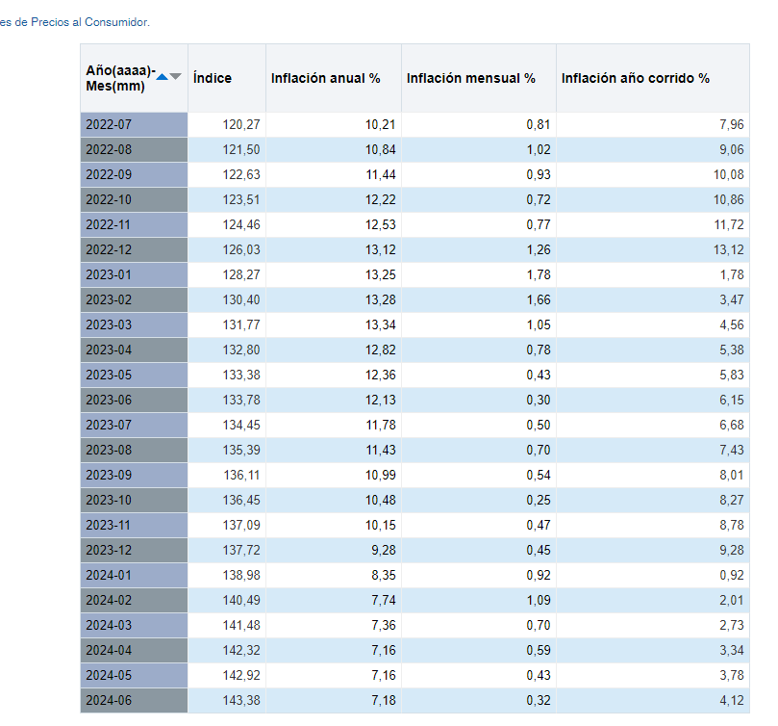
 | Indexacción | Indice mes inicial
 |  | Indicie mes final

 |  |  | Índice
 | 2022-12 | 126.03 | 0.87899288604 | 0.87899288604
 | 2024-06 | 143.38

 | 2022-12 | 126.03 | 0.94206906862 | 0.94206906862
 | 2023-06 | 133.78

 | 2022-12 | 126.03 | 0.91511762997 | 0.91511762997
 | 2023-12 | 137.72

https://totoro.banrep.gov.co/analytics/saw.dll?Go&Action=prompt&path=%2Fshared%2FSeries%20Estad%C3%ADsticas_T%2F1.%20IPC%20base%202018%2F1.2.%20Por%20a%C3%B1o%2F1.2.5.IPC_Serie_variaciones&Options=rdf&lang=es&NQUser=publico&NQPassword=publico123

